Лист1
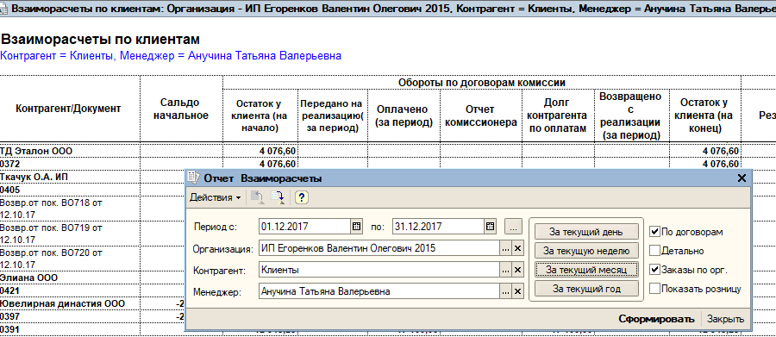

вывести тип договора и его дату! |  |  | 0372 от 18.03.2016 дог. комисс.

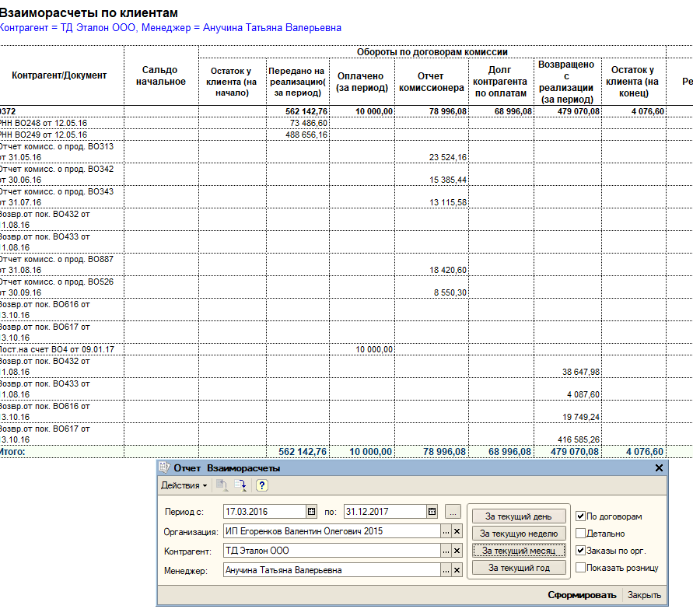

 | поле "Остаток товара у клиента (на конец)"
 | если есть отчеты комиссионера, то остаток по товару равен все отгрузки - все вовзраты - все отчеты комиссионера
 | 562,142.76 | 479,070.08 | 78,996.08 | 4,076.60

 | Долг контрагента по оплатам
 | 78,996.08 | 10,000.00 | 68,996.08
 | рассчитывается = все отчеты комиссионера (возможно по договору) - все оплаты комисионера = долг
 | рассчитывается на дату указанную в отчете

